Tuần 28 Chung
CÔNG TY TNHH THỰC PHẨM MẠNH YẾN |  |  |  | CỘNG HÒA XÃ HỘI CHỦ NGHĨA VIỆT NAM
Đ/c: 91 Yết Kiêu - P.Tân Hưng - TP Hải Phòng |  |  |  | Độc lập - Tự do - Hạnh phúc
SĐT: 0374.116.906 - Ms Yến
THỰC ĐƠN BÁN TRÚ NĂM HỌC 2025 - 2026
Tuần 28 (từ ngày 23/03/2026 đến ngày 27/03/2026)
Thứ/ngày | STT | Món ăn | Diễn giải | Định lượng(gr) | Đơn giá | Thành Tiền | Chi phí phụ |  | TỔNG
Thứ 2/23-03/2026 | 1 | Thịt băm rang | Thịt sấn mông vai | 66 | 125,000 | 8,250 | Chất đốt | 1,000
 | 2 | Đậu xốt cà chua | Đậu rán | 50 | 32,000 | 1,600 | Nhân công | 2,000
 |  |  | Cà chua | 25 | 20,000 | 500 | Thuế | 1,482
 | 3 | Canh mồng tơi cà ra | Mồng tơi | 30 | 18,000 | 540 | Khấu hao | 300
 |  |  | Cà ra | 7 | 160,000 | 1,120
 | 4 | Cơm trắng | Gạo tẻ | 110 | 19,000 | 2,090
 | 5 |  | Rau thơm | 3.36 | 35,000 | 118
 | 6 |  | Gia vị các loại | 10 | 100,000 | 1,000
 |  | Tổng |  |  |  | 15,218 |  | 4,782 | 20,000
Thứ/ngày | STT | Món ăn | Diễn giải | Định lượng(gr) | Đơn giá | Thành Tiền | Chi phí phụ |  | TỔNG
Thứ 3/24-03/2026 | 1 | Gà rang gừng | Gà CN bỏ cđcc | 100 | 80,000 | 8,000 | Chất đốt | 1,000
 | 2 | Trứng luộc | Trứng vịt | 33 | 62,000 | 2,046 | Nhân công | 2,000
 | 3 | Canh bí xanh nấu thịt gà | Bí xanh | 60 | 18,000 | 1,080 | Thuế | 1,482
 |  |  | Gà CN bỏ cđcc | 10 | 80,000 | 800 | Khấu hao | 300
 | 4 | Cơm trắng | Gạo tẻ | 110 | 19,000 | 2,090
 | 5 |  | Rau thơm | 5.78 | 35,000 | 202
 | 6 |  | Gia vị các loại | 10 | 100,000 | 1,000
 |  | Tổng |  |  |  | 15,218 |  | 4,782 | 20,000
Thứ/ngày | STT | Món ăn | Diễn giải | Định lượng(gr) | Đơn giá | Thành Tiền | Chi phí phụ |  | TỔNG
Thứ 4/25-03/2026 | 1 | Cá chiên | Cá chiên | 70 | 125,000 | 8,750 | Chất đốt | 1,000
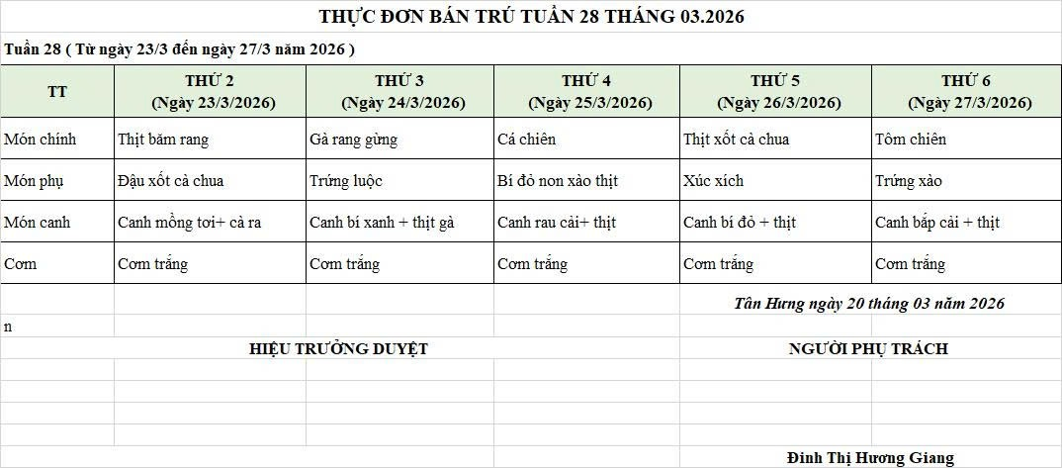
 | 2 | Bí đỏ non xào thịt | Bí đỏ | 50 | 18,000 | 900 | Nhân công | 2,000
 |  |  | Thịt nạc xay | 8 | 125,000 | 1,000 | Thuế | 1,482
 | 3 | Canh rau cải nấu thịt | Rau cải ngọt | 30 | 18,000 | 540 | Khấu hao | 300
 |  |  | Thịt nạc xay | 6 | 125,000 | 750
 | 4 | Cơm trắng | Gạo tẻ | 110 | 19,000 | 2,090
 | 5 |  | Rau thơm | 5.36 | 35,000 | 188
 | 6 |  | Gia vị các loại | 10 | 100,000 | 1,000
 |  | Tổng |  |  |  | 15,218 |  | 4,782 | 20,000
Thứ/ngày | STT | Món ăn | Diễn giải | Định lượng(gr) | Đơn giá | Thành Tiền | Chi phí phụ |  | TỔNG
Thứ 5/26-03/2026 | 1 | Thịt xốt cà chua | Thịt sấn mông vai | 63 | 125,000 | 7,875 | Chất đốt | 1,000
 |  |  | Cà chua | 10 | 20,000 | 200 | Nhân công | 2,000
 | 2 | Xúc xích rán | Xúc xích CP | 27 | 95,000 | 2,565 | Thuế | 1,482
 | 3 | Canh bí đỏ nấu thịt | Bí đỏ | 45 | 17,000 | 765 | Khấu hao | 300
 |  |  | Thịt nạc xay | 5 | 125,000 | 625
 | 4 | Cơm trắng | Gạo tẻ | 110 | 19,000 | 2,090
 | 5 |  | Rau thơm | 2.8 | 35,000 | 98
 | 6 |  | Gia vị các loại | 10 | 100,000 | 1,000
 |  | Tổng |  |  |  | 15,218 |  | 4,782 | 20,000
Thứ/ngày | STT | Món ăn | Diễn giải | Định lượng(gr) | Đơn giá | Thành Tiền | Chi phí phụ |  | TỔNG
Thứ 6/27-03/2026 | 1 | Tôm chiên | Tôm biển | 40 | 200,000 | 8,000 | Chất đốt | 1,000
 | 2 | Trứng xào | Trứng vịt | 40 | 62,000 | 2,480 | Nhân công | 2,000
 | 3 | Canh bắp cải nấu thịt | Bắp cải | 40 | 18,000 | 720 | Thuế | 1,482
 |  |  | Thịt nạc xay | 9 | 125,000 | 1,125 | Khấu hao | 300
 | 4 | Cơm trắng | Gạo tẻ | 110 | 19,000 | 2,090
 | 5 |  | Rau thơm | 2.95 | 35,000 | 103
 | 6 |  | Gia vị các loại | 10 | 100,000 | 1,000
 |  | Tổng |  |  |  | 15,518 |  | 4,482 | 20,000

 |  | HIỆU TRƯỞNG NHÀ TRƯỜNG |  |  |  |  | NGƯỜI LẬP
 |  | (Kí duyệt)

 |  |  |  |  |  |  | Đinh Thị Hương Giang

 |  | Tổng tiền | 100,000
 |  | 5 ngày | 5
 |  | thành tiền 1 suất | 20,000

